部编版2年级课内古诗
序号 | 5
年级 | 二年级
学期 | 下
课文编号 | 1
题目 | 村居
朝代 | 清
作者 | 高鼎
古诗 | 草长莺飞二月天，拂堤杨柳醉春烟。 儿童散学归来早，忙趁东风放纸鸢。
诗人简介 | 高鼎，清代后期诗人。字象一，又字拙吾，仁和（今浙江省杭州市）人。高鼎生活在鸦片战争之后，大约在咸丰年间（1851～1861），著作有《拙吾诗稿》等。
古诗总览 | 《村居》是清代诗人高鼎所作的一首七言绝句。前两句写景，再现了江南二月明媚的“春景图”；后两句写人，刻画了儿童放学归来放风筝的“乐春图”，景人合一，相映成趣。轻快明丽的景，兴致勃勃的人，饶富乐趣的事，展现了春天生机勃勃的景象，抒发了作者对春天来临的喜悦和赞美。
分句释义 | 草长莺飞二月天，拂堤杨柳醉春烟。这两句诗写的是春天所见之景。 草长莺飞二月天：早春二月，小草嫩芽从土里钻出，自由地生长，黄莺在天上纵情飞舞，欢快地鸣叫。 拂堤杨柳醉春烟：杨柳长出了嫩叶，柔软而细长的枝条在春风中摇摆，轻轻地拂扫着堤岸。 儿童散学归来早，忙趁东风放纸鸢。这两句写的是春天所见之人。 儿童散学归来早：傍晚，乡间的小孩子们放学后早早地回来了。 忙趁东风放纸鸢：他们正趁着这和煦的春风放风筝呢！
手法点拨 | 1.“草长莺飞”四个字，富有动感，涌动着春的脉搏。 2.“拂”“醉”二字，用拟人的手法，写活了杨柳的娇姿、柔态和神韵。 3.诗句由物及人，将明媚醉人的春景与生动活泼的孩童相互渲染，相互映衬，生机勃勃又充满希望的春天尽现眼前。
知识大爆炸 | 莺 | 莺又叫黄鸟、黄鹂、仓庚、青鸟。 相关诗句： 留连戏蝶时时舞，自在娇莺恰恰啼。——唐·杜甫《江畔独步寻花·其六》 几处早莺争暖树，谁家新燕啄春泥。——唐·白居易《钱塘湖春行》
 | 二月天 | 农历二月，春季的第二个月。又叫杏月：花开二月故称杏月。仲春：二月为春季之中。
 | 杨柳
 | 清朝学堂 |  | 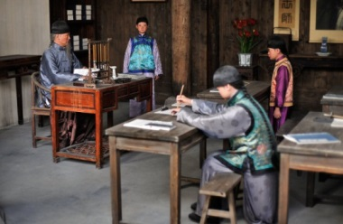
 | 什么是纸鸢？ | 在《村居》这首古诗中，纸鸢指的就是风筝。现在我国有些地方对风筝还保留着“纸鸢”这一叫法。
 | 纸鸢和风筝的关系？ | 我国制作风筝的历史比较悠久。相传，风筝在春秋战国时期就出现了，它是用木板或竹片做成的，主要用于军事，称之为“木鸢”。东汉年间，蔡伦发明造纸术后，坊间才开始用纸做风筝，称为“纸鸢”。后来，因为有人在风筝上加了竹笛，风一吹，就发出像古筝那样的声音，于是就有了“风筝”的叫法。大概到了宋代，放风筝已是一项群众喜闻乐见的活动，并一直延续至今。

拓展阅读1 | 早行 | 清 | 高鼎 | 一叶西风里，催程曙色微。 水流残梦急，帆带落星飞。 宿鸟未离树，寒潮欲上矶。 江湖无远近，莫问几时归。
拓展阅读2 | 风筝 | 唐 | 高骈 | 夜静弦声响碧空，宫商信任往来风。 依稀似曲才堪听，又被风吹别调中。 | 诗词大意：静夜里从高空中传来弦声,任由风儿演奏出简单的音调.那音调模糊成曲勉强能欣赏,但不久又奏出另一种声调。
问题小贴士 | 说说描写春天的词语。（春暖花开、莺歌燕舞、万紫千红……）
 | 古诗插图中的孩子们在干什么？周围是什么样的环境？他们脸上的表情会是怎样的？
 | 除了看到一群孩子正趁着春风开心地放风筝，你仿佛还看到了什么？（如草莺、堤、杨柳）
 | 长长的柳条随风摆动，它是怎样“拂”着堤岸的？
 | 春天里除了放风筝，还能进行哪些活动？
 | 用“醉”组一组词语。想一想，诗中的“醉”是什么意思？
 | 用自己的话说出诗句描述的春天美景。
课堂互动 | 读一读、记一记：河堤-堤岸、杨柳-柳条、吹拂-春风拂面、堤-提-题、柳-牛、诗人、童年、村庄
 | 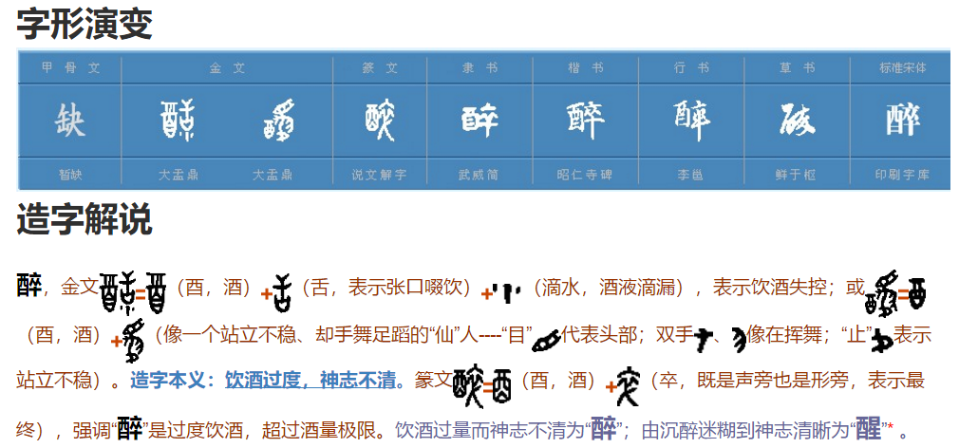 会意字：“醉”是一个会意字，左边“酉”表示酒，“卒”表示极点、极端，指酒喝过度，失去正常神志。了解“醉”的演变过程。金文中的“醉”左边像个酒杯，表示“酒”；右边像个站立不稳的人，表示酒喝多了，神志不清醒。后来这个字慢慢地演变为今天看到的“醉”。（可能需要做图）
 | 找韵母：点击圈画出句末韵母是“an”的字，响亮地读出来。
 | 读句子、背古诗： 1)早春二月，小草长出了嫩绿的芽儿，黄莺在天上飞着，欢快地歌唱。（草长莺飞二月天。） 2)杨柳披着长长的绿枝条，随风摆动，轻轻地抚摸着堤岸，它仿佛在春天里醉了。（拂堤杨柳醉春烟。） 3)村里的孩子们放学后急忙跑回家，趁着东风把风筝放上蓝天。（儿童散学归来早，忙趁东风放纸鸢。）
 | 古诗填空 (1)草长莺飞_______,拂堤杨柳______。 儿童散学_______,忙趁东风______。 (2)草长_______,拂堤_______。 儿童_______,忙趁_______。
 | 看图背古诗（可能需要做图）
 | 现场表演：回忆自己和小伙伴们一起放风筝的情景，现场表演给老师和同学。表演春天里喜欢参加的其他活动，让其他同学猜一猜这是什么活动。
 | 配乐诵读比赛

